关系图
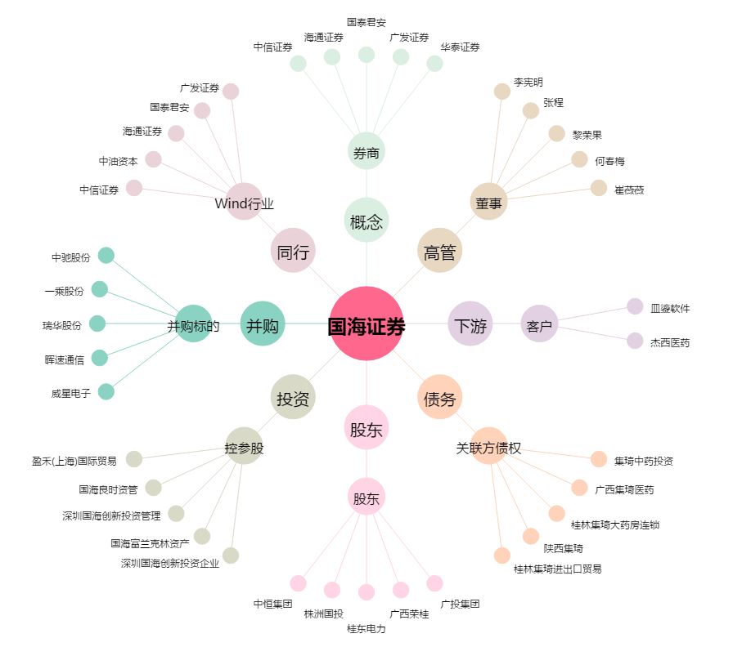
国海证券[000750.SZ] - 关系概览图

